B - Infraestructura
 |  |  | GESTIÓN DOCUMENTAL |  |  |  |  |  |  |  |  |  |  |  |  |  |  |  |  | POLICÍA NACIONAL
Código:1GD-FR-0020
Fecha: 09/07/2025 |  |  | DIAGNÓSTICO INTEGRAL PARA LOS ARCHIVOS DE LA POLICÍA NACIONAL
Versión: 1
CONTINUIDAD DIAGNÓSTICO INTEGRAL PARA LOS ARCHIVOS DE LA POLICÍA NACIONAL

B. INFRAESTRUCTURA
ASPECTOS A TENER EN CUENTA
Los edificios y locaciones destinados como sedes de archivos, deberán cumplir con las condiciones de edificación, almacenamiento, medio ambiental, de seguridad y de mantenimiento que garanticen la adecuada conservación de los acervos documentales (Acuerdo 049 del 05/05/2000 "Por el cual se desarrolla el artículo 61 del capítulo 7º de conservación documentos el reglamento general de archivos sobre "condiciones de edificios y locales destinados a archivos").

B1. DATOS GENERALES Y UBICACIÓN DEL DEPÓSITO DE ARCHIVO
Fecha de Construcción |  |  |  |  |  | Acto Administrativo de construcción |  |  |  | Condición Legal del Bien Inmueble |  | Ubicación Geográfica |  |  |  |  |  |  |  |  | Ubicación específica
Día |  | Mes |  | Año |  |  |  |  |  |  |  | Zona |  |  | Punto cardinal |  |  | Unidad Administrativa
31 |  | 7 |  | 2013 |  | PN-DIRAF No 06-6-10059-13 |  |  |  | Propio (Institución) |  | Rural |  |  | Sur |  |  | Verada |  |  | En la sede principal de la unidad (Interna)
B.2 ESTADO DE LA EDIFICACIÓN
Estado de la Construcción |  |  |  |  |  | Niveles de la Edificación |  | Nivel de Ubicación del Archivo |  | Servicios Básicos |  |  | Inmediaciones / áreas colindantes |  |  |  | Situaciones de Riesgo Detectadas
Construida |  |  |  |  |  | Uno |  | Uno |  | Luz, Agua, Alcantarillado, Internet |  |  | Comedores, Talleres |  |  |  | Filtraciones de Agua
B.3 CONDICIONES TÉCNICAS MÍNIMAS EXIGIDAS
Área Administrativa |  |  |  | Zona de Consulta |  |  |  | Depósitos Documentales |  |  | Laboratorio de Microfilmación |  |  |  | Laboratorio de Digitalización |  |  |  | Zona Cuarentena (Biodeterioro)
Interno | Área en m² |  |  | Interno | Área en m² |  |  | Interno | Área en m² |  | No Aplica | Área en m² |  |  | No Aplica | Área en m² |  |  | No Aplica | Área en m²
 | 10 |  |  |  | 10 |  |  |  | 100 |  |  | N/A |  |  |  | N/A |  |  |  | N/A
Las diferentes áreas se encuentran aisladas |  |  |  |  |  |  | Si | Número de Depósitos Documentales |  |  |  |  |  | 1 | Total de m² asignados |  |  |  |  |  |  |  | 120
ESTANTERÍA / ARCHIVADORES, SEÑALÉTICA Y SISTEMA DE ILUMINACIÓN
Estantería |  | Clase y Altura |  |  |  |  |  | Sistema de Iluminación |  | Existencia de Luz |  |  |  |  | Señalética, rutas de evacuación, plan de contingencia frente a desastres |  | El Archivo de la Unidad cuenta con sistema de señalización
 |  | Archivadores Rodantes con 2,20 metros de altura |  |  |  |  |  |  |  | Natural y artificial |  |  |  |  |  |  | Orientadoras, Informativas, Direccionales, Identificativas, Reguladoras
 |  | Longitud |  |  |  |  |  |  |  | Sistema Utilizado |  |  |  |  |  |  | Se cuenta con plan de emergencia y contingencia
 |  | Estantería de menos de 100 metros de longitud |  |  |  |  |  |  |  | Fluorescente |  |  |  |  |  |  | Si
 |  | Capacidad de soportar peso |  |  |  |  |  |  |  | Intensidad e impacto |  |  |  |  |  |  | Rutas de evacuación y salidas de emergencia
 |  | Cada bandeja soporta un peso de 100 kg / mt lineal |  |  |  |  |  |  |  | Radiación visible lumínica menor o igual a 100 lux. |  |  |  |  |  |  | El Archivo cuenta con una salida debidamente señalizada
SISTEMA DE VENTILACIÓN Y CONDICIONES AMBIENTALES
Ventilación |  | Clase de Ventilación |  |  |  |  |  | Los depósitos cuentan con sistemas de regulación ambiental |  | Condiciones Ambientales |  |  |  |  | Mantenimiento y Limpieza |  | Área Administrativa
 |  | Artificial |  |  |  |  |  |  |  | Temperatura, Humedad relativa e iluminación. |  |  |  |  |  |  | Diario
 |  | Sistema de Ventilación Artificial |  |  |  |  |  |  |  | De no aplicarse ningún sistema, escoja el motivo |  |  |  |  |  |  | Área de Consulta y Depósitos
 |  | Extractores y Aire Acondicionado |  |  |  |  |  |  |  |  |  |  |  |  |  |  | Semanal
 |  | Sistema de Ventilación Naturales |  |  |  |  |  |  |  | Nombre los equipos existentes en el depósito documental ( aire acondicionado, Deshumificador, Extractor, Extractor eléctrico, Humificador, Luxómetro, Termohigrómetro, Ventiladores |  |  |  |  |  |  | Laboratorios de Digitalización y Microfilmación
 |  | Ninguna |  |  |  |  |  |  |  | Aire acondicionado, deshumidificador |  |  |  |  |  |  | No Aplica
B.4 SISTEMA DE SEGURIDAD
Circuito Cerrado de Televisión |  |  | Fecha último mantenimiento |  | Sistema Biométrico |  |  | Fecha último mantenimiento |  | Alarma contra robos |  | Fecha último mantenimiento |  | Sistema Contra Incendios (Detención y Extinción) |  |  | Fecha último mantenimiento |  | Seguridad Policial |  |  | Cantidad personal por turno
No |  |  | DD-MM-AAAA |  | No |  |  | DD-MM-AAAA |  | No |  | DD-MM-AAAA |  | No |  |  | DD-MM-AAAA |  | No
B.5 ELEMENTOS Y EQUIPOS ASIGNADOS AL GRUPO DE GESTIÓN DOCUMENTAL Y DEPÓSITOS DOCUMENTALES
Elementos |  |  |  |  | Cantidad | Fecha último mantenimiento o calibración |  |  | Elementos |  |  |  |  | Cantidad | Equipos |  |  |  |  | Cantidad | Fecha último mantenimiento o calibración
Cuenta con extintores CO2 |  |  |  |  | 2 | 1 | 6 | 2025 | Puestos de Trabajo |  |  |  |  | 3 | Termohigrómetros |  |  |  |  | 1 | 16 | 10 | 2025
Cuenta con extintores Multipropósito |  |  |  |  | 1 | 1 | 6 | 2025 | Teléfonos |  |  |  |  | 0 | Deshumidificadores / Humidificadores |  |  |  |  | 1 | 9 | 7 | 2025
Cuenta con extractores de aire |  |  |  |  | 0 | DD | MM | AAAA | Unidades de Conservación (Cajas) |  |  |  |  | 318 | Equipos de Microfilmación |  |  |  |  | 0 | DD | MM | AAAA
Cuenta con sensores de movimiento: |  |  |  |  | 0 | DD | MM | AAAA | Unidades de Conservación (Carpetas) |  |  |  |  | 1305 | Equipos de digitalización (Escáneres) |  |  |  |  | 0 | DD | MM | AAAA
Otros |  |  |  |  | 1 | DD | MM | AAAA | Equipos de Cómputo |  |  |  |  | 3 | Impresoras- fotocopiadoras |  |  |  |  | 1 | 15 | 10 | 2025
Cuáles? |  |  | Luxometro
EVIDENCIA FOTOGRÁFICA
ANEXAR REGISTRO FOTOGRÁFICO QUE DEN CUENTA DE LAS CONDICIONES TÉCNICAS MÍNIMAS QUE PRESENTA LA ESTRUCTURA DEL ARCHIVO, EQUIPAMIENTO Y MOBILIARIO, ESTANTERÍA, SEÑALÉTICA Y SEGURIDAD, LAS ÁREAS COLINDANTES Y EL ESTADO DE LA INFORMACIÓN ADMINISTRADA POR LA UNIDAD
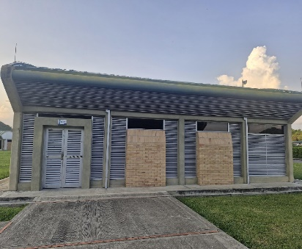 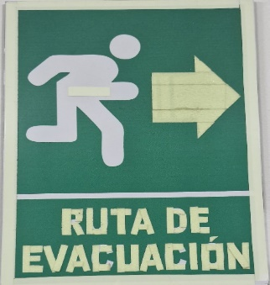 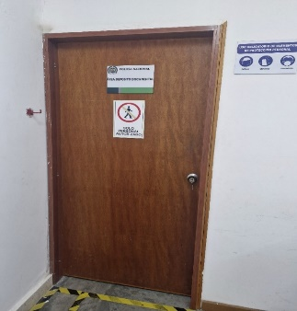 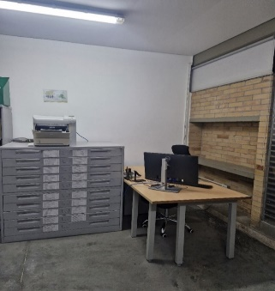 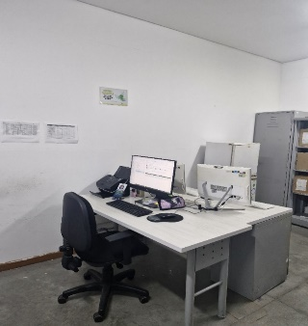 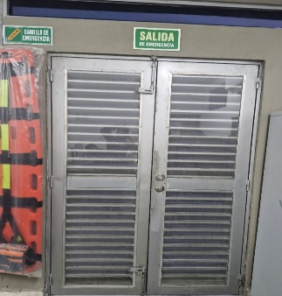 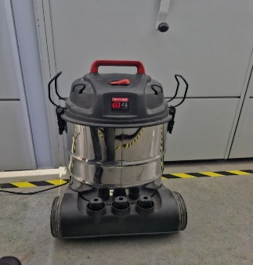 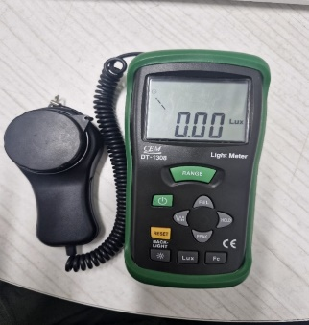 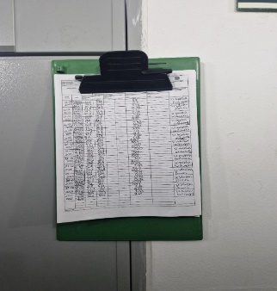 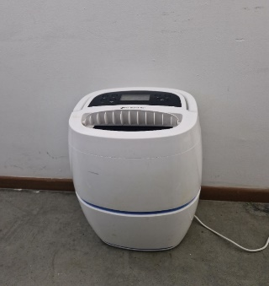 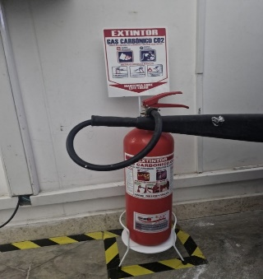 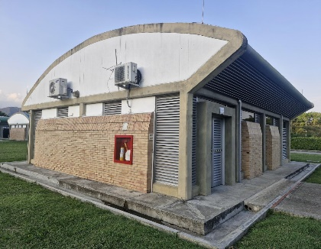 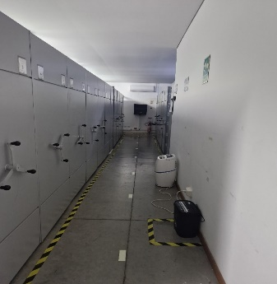 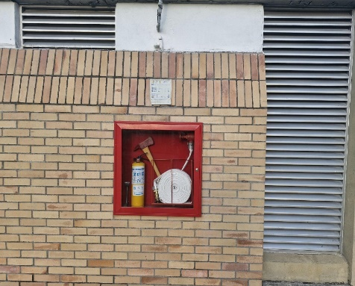 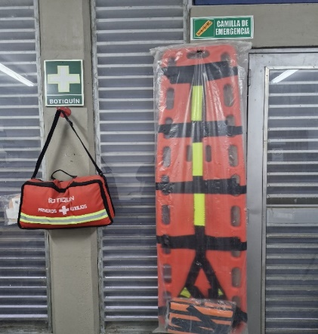 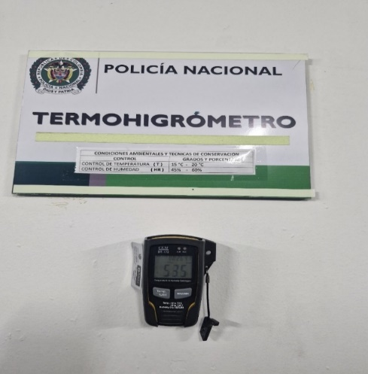 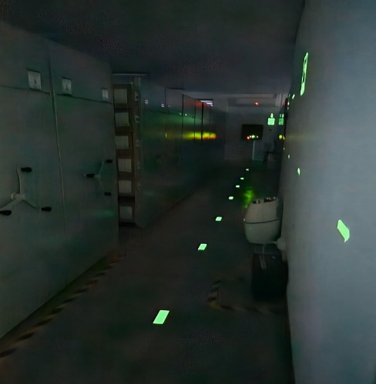 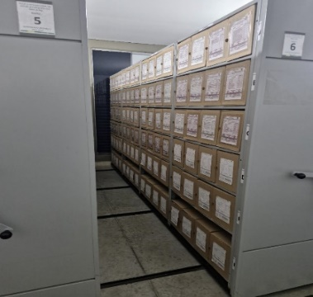 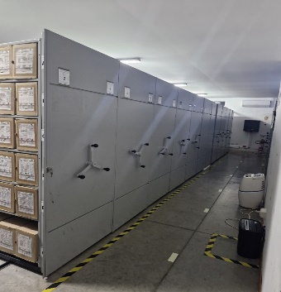 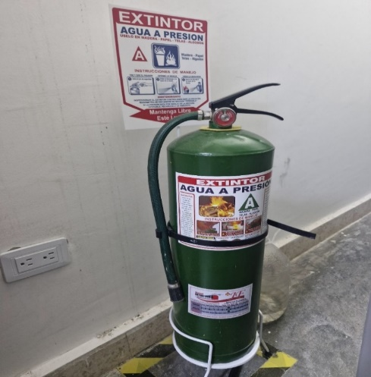 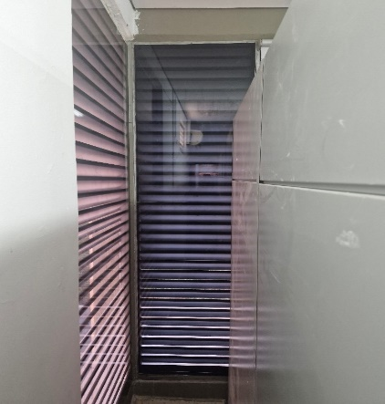

Fecha de Elaboración |  |  |  | 17 | 3 | 2026 |  | Fecha de Elaboración |  |  | 17 | 3 | 2026 |  |  |  |  | VISTO BUENO JEFE DE LA UNIDAD
Diagnóstico Elaborado por: |  |  |  |  |  |  |  | Jefe Grupo de Gestión Documental o quien haga sus veces |  |  |  |  |  |  | Jefe o Comandante de Unidad
 |  |  |  | Grado Nombres y Apellidos |  |  |  |  |  |  | Grado Nombres y Apellidos |  |  |  |  |  |  | Grado Nombres y Apellidos

Firma |  |  |  |  |  |  |  | Firma |  |  |  |  |  |  | Firma

D - Sistema Integrado de C -SIC
CONTINUIDAD DIAGNÓSTICO INTEGRAL PARA LOS ARCHIVOS DE LA POLICÍA NACIONAL

D. SISTEMA INTEGRADO DE CONSERVACIÓN-SIC
1. PLAN DE CONSERVACIÓN DOCUMENTAL
1. Programas |  |  |  |  | Clase de Archivo |  | Actividad |  | Evidencia |  | periodicidad |  | Observaciones
1. Capacitación y sensibilización del personal |  |  |  |  | Archivo Central |  | Capacitación funcionarios oficinas productoras |  | AC-2025-000094-CENOP AC-2025-000106-CENOP AC-2025-000300-CENOP AC-2025-000355-CENOP GS-2025-014978-CENOP |  | Mensual |  | N/A
2. Inspección y mantenimiento de sistemas de almacenamiento e instalaciones físicas |  |  |  |  | Archivo Central |  | Inspección y diagnóstico instalaciones oficina Gestión Documental |  | GS-2025-003385-CENOP |  | Anual |  | Se realizó visita de inspección por parte responsable de infraestructura
3. Saneamiento ambiental: desinfección, desratización y desinsectación |  |  |  |  | Archivo Central |  | Fumigación desratización, desinsectación y desinfección |  | GS-2025-007293-CENOP |  | semestral |  | Se realizaron fumigaciones por semestre por la empresa GENERAL SOLUTIONS CORPORATION SAS ESPECIALISTAS EN DESINFECCION DE AMBIENTES, FUMIGACION Y CONTROL DE ROEDORES
4. Monitoreo y control de condiciones ambientales |  |  |  |  | Archivo Central |  | Registro diario control ambiental en FORMATO 1GD-FR-0015. |  | Diligenciamiento planilla FORMATO 1GD-FR-0015. Informes mensuales analisis fluctuación GS-2025-014969-CENOP, GS-2025-014968-CENOP |  | Diario |  | Calibración y certificación termohigrometro hasta el 16/10/2026 y luxometro hasta el 22/10/2026 y deshumidificador
5. Almacenamiento y re-almacenamiento |  |  |  |  | Archivo Central |  | Transferencias Documentales 2022 |  | O.S 094 CENOP-PLANE 14.16 DEL 01/08/2025 Transferencias 2022 y Cronograma de transferencia documental 1GD-FR-0013, aprobado mediante Comité Gestión Documental , Acta AC-2025-000094-CENOP |  | Mensual |  | Cumplimiento a las transferencias, por lo cual se hizo cambio de cajas y carpetas teniendo en cuenta que estaban en regular condiciones
6. Prevención de emergencias y atención de desastres. |  |  |  |  | Archivo Central |  | Plan de Emergencias |  | Socializado mediante AC-2025-001482-CENOP AC-2025-002940-CENOP |  | semestral |  | N/A
2. PLAN DE PRESERVACIÓN DIGITAL
2. Plan |  |  |  |  | Clase de Archivo |  | Actividad |  | Evidencia |  | periodicidad |  | Observaciones
1. Preservación digital a largo plazo |  |  |  |  | Archivo de Gestión |  | Servidor de Archivos para preservación digital |  | Respaldo, back up GS-2025-007303-CENOP GS-2025-012803-CENOP |  | Mensual |  | Se encuentra en proceso de organizacion con por parte del grupo GUTIC a las oficinas productoras y educación por parte GUGED
EVIDENCIA FOTOGRÁFICA
SE ANEXA REGISTRO FOTOGRÁFICO QUE DEN CUENTA DE LAS CONDICIONES DE ORGANIZACIÓN, ADMINISTRACIÓN, CUSTODIA Y CONSERVACIÓN DE LOS ACERVOS DOCUMENTALES
Plan de conservación de documental
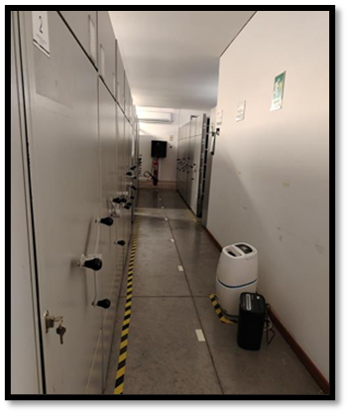 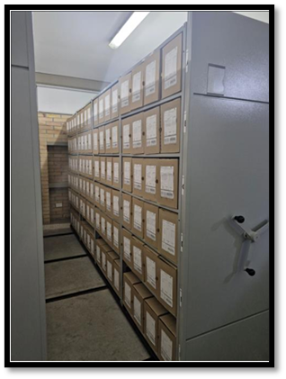 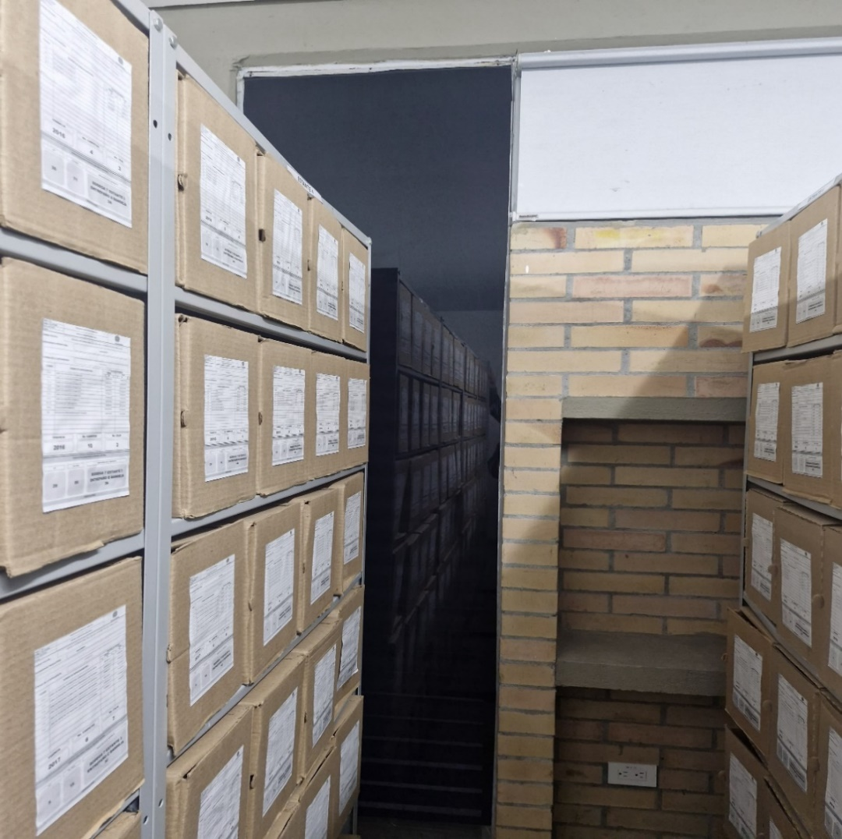 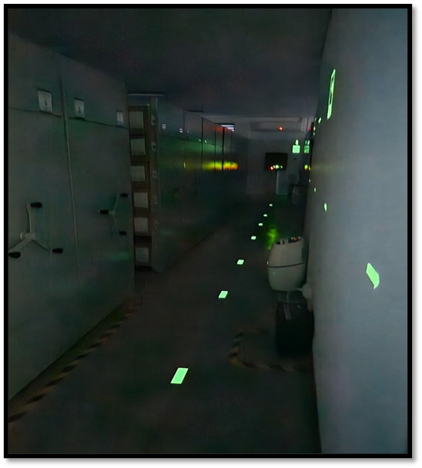

Fecha de Elaboración |  | 17 | 3 | 2026 |  | Fecha de Elaboración |  | 17 | 3 | 2026 | VISTO BUENO JEFE DE LA UNIDAD
Diagnóstico Elaborado por: |  |  |  |  |  | Jefe Grupo de Gestión Documental o quien haga sus veces |  |  |  |  | Jefe o Comandante de Unidad
 | Grado Nombres y Apellidos |  |  |  |  |  | Grado Nombres y Apellidos |  |  |  |  | Grado Nombres y Apellidos

Firma |  |  |  |  |  | Firma |  |  |  |  | Firma

